F-CF-RC-018
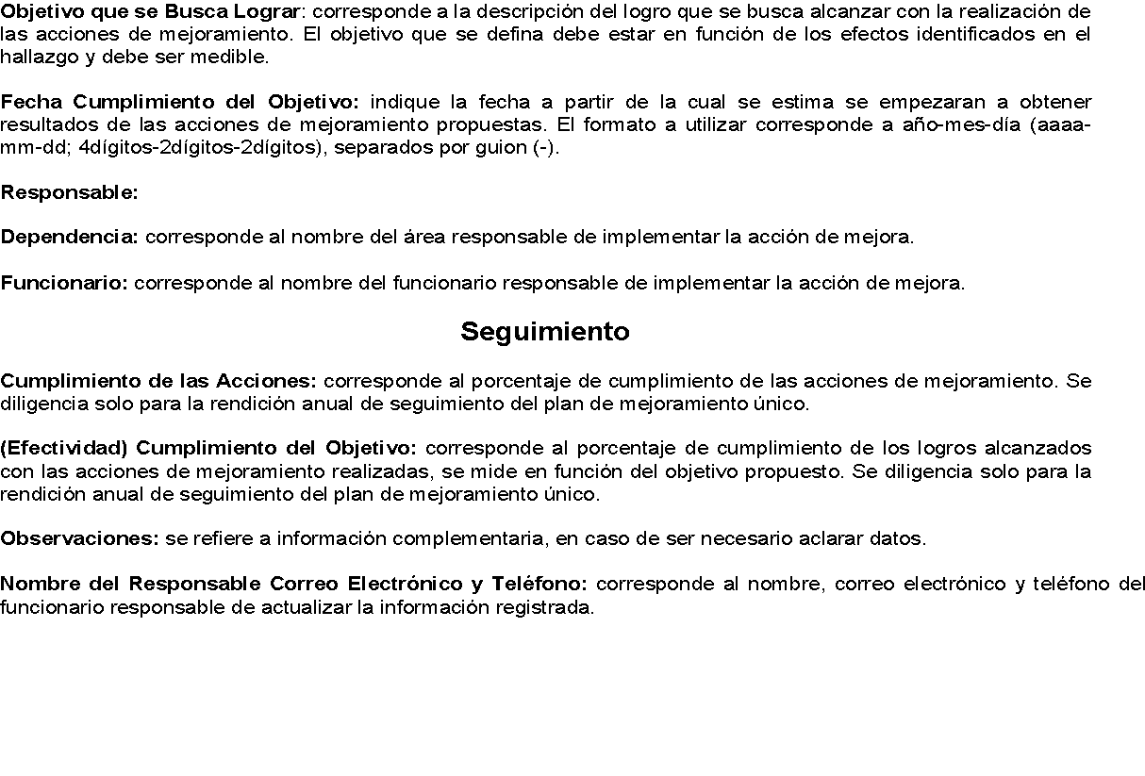
Código: F-CF-RC-018 |  |  | Plan de Mejoramiento Único
Versión: 03
Entidad: INSTITUCIÓN UNIVERSITARIA PASCUAL BRAVO |  |  |  |  |  |  |  |  |  |  |  | Período Fiscal: 2023-2024
Formulación de las Acciones y Objetivos |  |  |  |  |  |  |  |  |  |  |  | Seguimiento |  | Observaciones
Nombre de la Auditoría | Fecha de la Auditoría (aaaa-mm-dd) | Nº | Descripción del Hallazgo | Hallazgo Administrativo Con Presunta Incidencia | Acción de Mejoramiento/Correctiva | Plazo de la Acción |  | Objetivo que se Busca Lograr | Fecha Cumplimiento del Objetivo | Responsable |  | Cumplimiento de las Acciones % | (Efectividad) Cumplimiento del Objetivo %
 |  |  |  | (Lista desplegable) |  | Fecha de Inicio (aaaa-mm-dd) | Fecha de Terminación (aaaa-mm-dd) |  |  | Dependencia | Servidor
Auditoría Financiera y de Gestión Institución Universitaria Pascual Bravo 2023 | 2024-05-03 | 1 | En el proceso de revisión del PAC vigencia 2023 de la Institución Universitaria Pascual Bravo, se evidenció que la Institución no cuenta con un proceso establecido y reglamentado en el cual se pueda referenciar el monto máximo establecido para la realización de los pagos por mes, en cada uno de los rubros presupuestales. Tampoco se tiene documentada la adopción del PAC inicial, ni sus modificaciones por parte de tesorería y presupuesto, todo se realiza sin mediación de acto administrativo o documento legal que lo respalde. Solo se cuentan con el Acuerdo Directivo 032 el 27 de diciembre de 2022, "por medio del cual se aprueba el presupuesto de ingresos y gastos para la vigencia 2023 de la Institución Universitaria Pascual Bravo adoptado mediante Decreto Distrital No 1127 de diciembre 15 de 2022. | Administrativa | 1. Elaborar procedimiento del manejo del Plan Anualizado de Caja (PAC) 2. Socializar a las áreas correspondientes. 3. Aplicar el procedimiento establecido del PAC. | 2024-09-01 | 2025-12-31 | Elaborar un procedimiento del manejo del Plan Anualizado de Caja (PAC), en el cual se evidencie las acciones necesarias para poder establecer los valores iniciales y sus modificaciones. El cual permita conocer los recursos de la caja que refleje fielmente la realizadad economica de la Institución. | 1. 2024-12-31 2. 2024-12-31 3. 2025-12-31 | Dirección Financiera | Yuly Amparo Santos Herrera (Directora Administrativa de la Gestión Financiera) | 100% | 100% | Seguimiento corte 30 de diciembre de 2025: Revisados los soportes allegados a la Dirección, se evidencio lo siguiente: Actividad N° 1 Creación del procedimiento GFI-PR-031 "Plan Anualizado de Caja". Actividad Nº 2: Formato de solicitudes a Comunicación, para su respectiva divulgación y pantallazo de la socialización por medio de InfoPascual a las area correspondientes Actividad Nº 3: correos de redistribuciòn interna, Plan Anualizado de Caja y su ejecuciòn en la vigencia 2025 y documento donde se adopta el PAC 2025. Acuerdo 025 del 26 de diciembre de 2025, en el artículo 8 numeral 32, se delega a la Dirección Financiera -Tesorería la elaboraciòn del PAC. De lo anterior, se puede recomedar el cierre de las presentes acciones, en razòn a que la institucion cumple con las acciones de mejoramiento/correctivas propuestas para el hallazgo identificado por la Contraloría del Distrito Especial de Ciencia, Tecnología e Innovación de Medellín.
Auditoría Financiera, de Gestión y Resultados Abreviada Institución Universitaria Pascual Bravo, vigencia 2024 | 2025-08-29 | 1 | No Registro Cuenta por Pagar impuesto Predial 2024. Hecho: Se evidenció que la institución Universitaria Pascual Bravo, no registró como cuenta por pagar la factura del impuesto predial de la vigencia 2024 por un valor de $404.725.973. Evidencia: Estados financieros a diciembre de 2024 y certificación de tesorería no pago de impuesto predial vigencias 2023-2024. Criterio: Resoluciones 436 y 438 de 2024 "normas para el reconocimiento, medición, revelación y presentación de /os hechos económicos "Capítulo 3. Cuentas por pagar, numeral 3.1 que dice: "Se reconocerán como cuentas por pagar, las obligaciones adquiridas por la entidad con terceros, originadas en el desarrollo de sus actividades y de /as cuales se espere, a futuro, la salida de un flujo financiero fijo o determinable a través de efectivo, equivalentes al efectivo u otro instrumento". Causa: Posible desarticulación entre las áreas que generen información financiera y falta de planeación. Efecto: Subestimación en la cuenta 2440 impuestos, contribuciones y tasas, subcuenta 244003 lmpuesto predial unificado, cuantificadas éstas, en $404.725.973; igualmente a la sobrestimación de la cuenta 1110 Depósitos en instituciones financieras por el mismo monto. | Administrativo | 1. Reconocer la cuenta por pagar del Impuesto Predial. 2. Revelar en estados contables el reconocimiento de la cuenta por pagar del Impuesto Predial 3. Sensibilizar a las áreas proveedoras de información sobre la importancia de informar las obligaciones de la Institución con el Distrito Especial de Ciencia y Tecnología de Medellín | 2025-09-30 | 2025-12-30 | Garantizar la consistencia de la información contable administrada en las diferentes dependencias de la entidad. | 1. 30/12/2025 2. 30/12/2025 3. 30/4/2026 | Dirección Financiera | Profesional Universitario de la Dirección Financiera Edwin Rivera | 100% | 100% | Seguimiento corte 30 de diciembre de 2025: Revisados los soportes allegados a la Dirección, se evidencio lo siguiente: Actividad N° 1 Se presenta comprobante de egreso del pago del impuesto predial por valor de $690.362.274.00 con fecha del 27 de marzo de 2025 y la Resolución 202550052050 de 2025 “Por medio de la cual se resuelve una solicitud de exención en el pago del impuesto Predial Unificado, presentada a través del radicado 202510163043 del 16 de mayo de 2025”. Actividad Nº 2: Documento en el cual se evidencia el reconocimiento del impuesto predial en los estados contables, pagina 56. Seguimiento corte 30 de abril de 2026: Actividad Nº 3: La Dirección Financiera hace entrega de las evidencias de la socialización con las áreas proveedoras: Calendario de citación a reunión a los representantes de las áreas, lista de asistencia con fecha del 15 de abril de 2026, también entregan la plantilla de presentación de los temas. De lo anterior, se puede recomedar el cierre de las presentes acciones, en razòn a que la institucion cumple con las acciones de mejoramiento/correctivas propuestas para el hallazgo identificado por la Contraloría del Distrito Especial de Ciencia, Tecnología e Innovación de Medellín.
Auditoría Financiera, de Gestión y Resultados Abreviada Institución Universitaria Pascual Bravo, vigencia 2024 | 2025-08-29 | 2 | Deficiencias en la Etapa Precontractual por la no inclusión de los Requerimientos Ambientales. Se evidenció que en el estudio previo, dentro de los entregables a desarrollar por el contratista, no se incluyeron los estudios de impacto ambiental, ni las actividades requeridas para dar cumplimiento a los requisitos exigidos por la autoridad ambiental competente para la ejecución del mencionado contrato, lo que se corrobora cuando se solicita una adición al contrato por valor de $45.702.627 y una prórroga de un mes más para desarrollar las actividades tendientes a cumplir con los requerimientos técnicos definidos por el Área Metropolitana delValle de Aburrá (AMVA) - como autoridad ambiental competente, en el marco del Acuerdo Metropolitano No 19 (Diciembre 27 de 2017) "Por el cual se adoptan lineamientos y determinaciones en tomo a la gestión del espacio público verde urbano, se crea el Fondo Verde Metropolitano y se reglamenta la reposición por tala autorizada de árboles en el área urbana delValle de Aburrá" y la Resolución Metropolitana No. D 00-003677 de diciembre 2712018, "Por medio de la cual se establecen condiciones adicionales para los trámites de aprovechamiento forestal detantados ante el Área Metropolitana del Valle de Aburrá". | Administrativo | 1. Diseñar e implementar desde la Dirección de Planeación y Aseguramiento de la Calidad, una lista de chequeo obligatoria que asegure que el proceso de intervención de infraestructura contemple todos los requisitos, obligaciones legales y permisos requeridos respecto al componente ambiental por la autoridad competente. 2. Establecer como requisito que, previo a la publicación de los pliegos y a la apertura del proceso de selección, el área ambiental de la Dirección de Planeación y Aseguramiento de la Calidad otorgue su visto bueno al alcance del proyecto, dentro de la aprobación del estudio previo. Esta validación garantizará que los requerimientos normativos y ambientales se encuentren debidamente contemplados. 3. Modificar los procedimientos de procesos de selección incluyendo un paso adicional de revisión de aspectos ambientales por parte del área ambiental de la Institución | 2025-09-30 | 2026-03-30 | Garantizar la inclusión integral de los requerimientos ambientales en la etapa precontractual, evitando sobrecostos, prórrogas y riesgos de incumplimiento normativo. Para ello, se implementarán acciones preventivas como la elaboración de una lista de chequeo normativa, la incorporación de estudios y trámites ambientales en los Términos de Referencia y la normatividad ambiental, el fortalecimiento de los mecanismos de control y seguimiento. Estas medidas, con responsables definidos e indicadores de gestión, permitirán optimizar la planeación contractual, garantizar el cumplimiento de la normativa vigente. | 2026-03-30 | Infraestructura | Líder de Programa de Campus | 100% | 100% | Seguimiento corte 31 de julio de 2026: Revisados los soportes allegados a la Dirección, se evidencio lo siguiente: Actividad N° 1: Lista de chequeo Desde la Vicerrectoría administrativa y la Dirección de Planeación y aseguramientode la calidad entregan el diseño de lista de chequeo. Se encuentra publicada en Isolución, donde se registra ladocumentación del sistema de Gestión de Calidad institucional. Ver documento: GRF-FR-039-LISTADECHEQUEO- INTERVENCIONDEINFRAESTRUCTURA. Actividad N° 2: Aprobación requisitos ambientales por la mesa articuladora Para el cumplimiento de esta actividad se estableció dentro del GRF-PR-009-PROCEDIMIENTO PARA LA PLANEACION Y APROBACION DE OBRAS DE INTERVENCIONARQUITECTONICA DE LA INSTITUCION, que la Vicerrectoría deberá consolidar la información para la contratación de la obra o intervención y remitir a Gestión de Bienes y servicios. Adicionalmente para lacontratación se debe entregar la lista de chequeo firmada de los requisitos. Esto para que ingrese a la mesa articuladora y se deje constancia que previamente se hayan validado los requisitos ambientales registrados en la Lista de chequeo GRF-FR-039. https://mail.google.com/mail/u/0/?ik=33e01c3ef8&view=pt&search=all&permmsgid=msg-f:1871964246223830609&simpl=msg-f:18719642462238.
Auditoría Financiera, de Gestión y Resultados Abreviada Institución Universitaria Pascual Bravo, vigencia 2024 | 2025-08-29 | 3 | Pago que no concuerda con la forma de la ejecución contractual HECHO: AI analizar el Contrato GJ 008 de 2024, suscrito el 5 de febrero de 2024 entre la institución Universitaria Pascual Bravo y Ia firma DIGITAL WARE S.A.S, cuyo objeto contractual es la "Prestación de servicios para la actualización, mantenimiento y soporte a distancia de /os sistemas de información SEVEN-ERP y KACTUS-HCM", por un valor inicial de $227.840.511, con una adición posterior de $18.653.250, para un valor total de $246.493.761 ¡VA incluido, y con vigencia hasta el 31 de diciembre de 2024, se observa que en la cláusula cuarta se pactó la siguiente forma de pago, coincidente con lo establecido en los estudios previos: "La institución realizará un único pago correspondiente a la totalidad del valor del Servicio de conformidad con las condiciones comerciales presentadas por Digital Ware S.A.S en su propuesta". Por otra parte, en la propuesta presentada por el contratista, se definen dos opciones de pago así: . Opción l: Un único pago al contratista dentro de los cinco (5) días hábiles siguientes a la suscripción del acta de inicio y presentación de la factura. o Opción 2: Pago mensual en once (1 1) cuotas por valor de $17 .874.000 antes de IVA cada una. Lo anterior indica que en el pacto contractual las partes se acogieron a la opción 1. Lo cual implicó que el contrato se pagara cuando únicamente se había ejecutado una de las actividades, la de actualización, como si se tratara de un contrato de ejecución instantánea cuando en realidad era de tracto sucesivo, en concordancia con las demás actividades pactadas que debía ejecutar y al plazo contractual; lo que refleja una incongruencia entre las cláusulas de duración del contrato, objeto y forma de pago, pactadas. EVIDENCIAS: Estudio Previo | Administrativo | 1. Realizar capacitación o sensibilización sobre la estructuración, revisión y supervisión de contratos. 2. Modificar el formato de estudios previos, incluyendo en el acápite de forma de pago una breve definición de las diferentes formas de pago determinadas en la norma y sus prohibiciones. 3. Generar actas de la verificación del cumplimiento del criterio anterior en la mesa de revisión de estudios previos y en la Junta de adquisiciones y licitaciones | 2025-09-30 | 2026-03-30 | Fortalecer los controles en las etapas precontractual y de supervisión para asegurar la coherencia, legalidad y correcta ejecución de los contratos, garantizando que los pagos se realicen exclusivamente contra el cumplimiento verificado de las obligaciones pactadas. | 2026-12-30 | Dirección Jurídica | Natalia Martínez Botero | 100% | 100% | Seguimiento corte 30 de diciembre de 2025: Revisados los soportes allegados a la Dirección, se evidencio lo siguiente: Actividad N° 1 Sensibilizaciones en los meses de octubre y noviembre de 2025, en temas sobre Revisión y supervisión de contratos. Actividad Nº 2: Formatos de estudios previos modificados en la forma de pago, los cambios se evidencian resaltados en color amarillo. Actividad Nº 3: Acta 001 del 02 de enero de 2026 de la Junta de Licitaciones y Adquisiciones y archivo en Excel de la relación de los contratos revisados y aprobados en la Junta. De lo anterior, se puede recomendar el cierre de las presentes acciones, en razón a que la institución cumple con las acciones de mejoramiento/correctivas propuestas para el hallazgo identificado por la Contraloría del Distrito de Medellín..
Auditoría Financiera, de Gestión y Resultados Abreviada Institución Universitaria Pascual Bravo, vigencia 2024 | 2025-08-29 | 4 | Debilidades en la Rendición de la cuenta. Durante la Auditoría Financiera de Gestión y Resultados correspondiente a la vigencia 2024, realizada a la institución Universitaria Pascual Bravo, el equipo auditor identificó inconsistencias en la información reportada por la entidad en la plataforma "Gestión Transparente" de la Contraloría Distrital de Medellín, específicamente en el módulo de Gestión Contractual. Al revisar los contratos de prestación de servicios incluidos en Ia muestra seleccionada, se evidenció que, en la base de datos rendida por la entidad el 15 de febrero de 2025,|os hipervínculos asociados a los campos de número de contrato, nombre del contratista, valor y objeto contractual no coinciden con la información registrada en la plataforma oficial del Sistema Electrónico para la Contratación Pública (SECOP). Esta discrepancia representa una debilidad en la rendición de la cuenta y afecta la suficiencia y calidad de la información contractual rendida por la entidad. | Administrativo | 1. Implementar un procedimiento de doble verificación de la información antes de su publicación. Este nuevo procedimiento incluirá un cruce de información sistematizado para asegurar la coherencia entre los datos de la hoja de cálculo y los enlaces de SECOPII, antes de cualquier carga de datos en gestión transparente. 2. Realizar capacitación adicional al personal que realiza esta actividad sobre la importancia de la precisión y el rigor en el manejo de la información pública. Se hará especial énfasis en la manipulación de documentos compartidos y la revisión exhaustiva de los datos y la exactitud de los hipervínculos asociados en la base de cada contrato. | 2025-10-05 | 2026-03-30 | El presente plan de mejoramiento busca asegurar el estricto cumplimiento de la Resolución 0460 de abril de 2024 mediante la implementación de acciones concretas. Nuestro propósito es fortalecer los controles internos para garantizar la transparencia, eficiencia y responsabilidad en la gestión contractual. Con ello, se mejorará significativamente la calidad de la información que ponemos a disposición de la ciudadanía y los entes de control, facilitando una rendición de cuentas clara y precisa. | 2026-03-30 | Dirección Jurídica | Natalia Martínez Botero | 100% | 100% | Seguimiento corte 31 de julio de 2026: Revisados los soportes allegados a la Dirección, se evidencio lo siguiente: Actividad N° 1: Implementar procesedimiento Se elaborò el procedimiento respectivo y se cargó en el sistema Isolución. "PROCEDIMIENTO PARA LA VALIDACIÓN DE ENLACES CONTRACTUALES ENTRE SECOP II Y GESTIÓN TRANSPARENTE" Con esta acción de mejora se pretende asegurar la coherencia entre la información y los datos de la hoja de cálculo y los enlaces de SECOPII, antes de cualquier carga de datos en gestión transparente. Actividad N° 2: Realizar capacitación Se solicitó una capacitación a la Contraloría Distrital de Medellín respecto al manejo de Gestión Transparente y esta fue realizada por la misma a varias entidades el día 25 de febrero de 2026. Se evidencia con registros fotográicos y lista de asistencia que se realiazó la capacitación para varias entidades públicas. con estas acciones se pretende que los apoyos de esta actividad tengan claridad sobre la importancia de la precisión y el rigor en el manejo de la información pública. De lo anterior, se puede recomendar el cierre de las presentes acciones, en razón a que la institución cumple con las acciones de mejoramiento/correctivas propuestas para el hallazgo identificado por la Contraloría del Distrito de Medellín..

Nombre del Responsable Correo Electrónico y Teléfono: Juan Pablo Arboleda Gaviria, rectoría@pascualbravo.edu.co, 4480520 ext 1050.
INSTRUCCIONES DE DILIGENCIAMIENTO

Instructivo
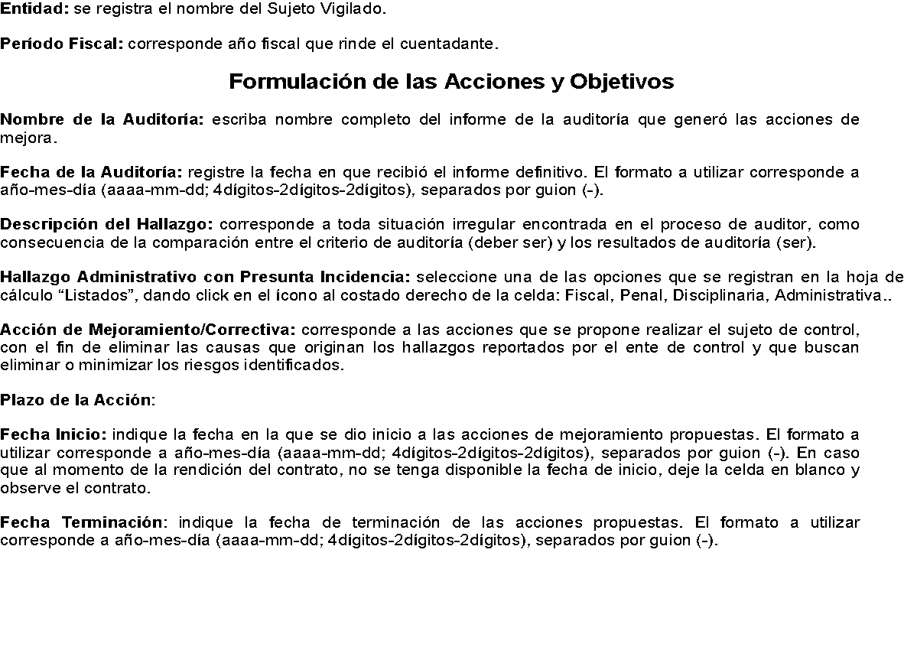
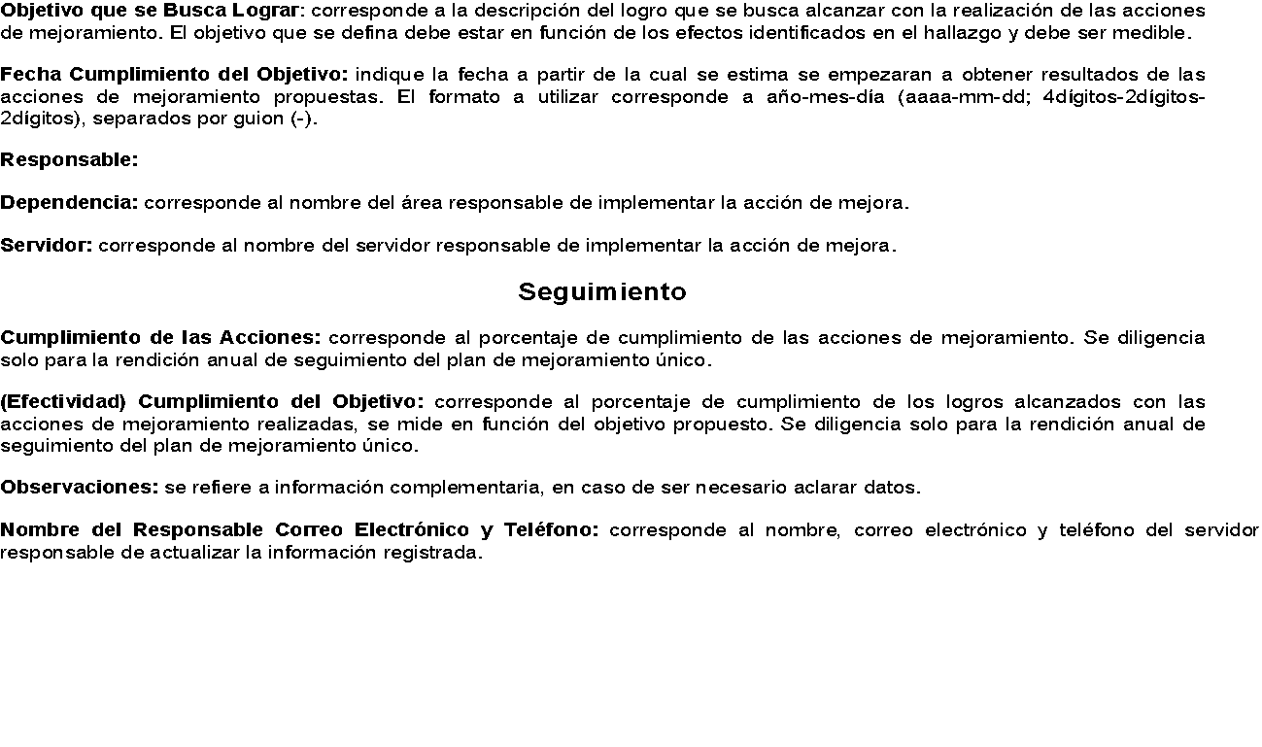
INSTRUCCIONES DE DILIGENCIAMIENTO F-CF-RC-012

